상품제안서
아름누리 자개 도자기무늬 거울 명함케이스세트[인쇄무료] | 상품코드: F30464

 |  |  |  |  |  |  | 02-412-0044 | www.easy1.co.kr
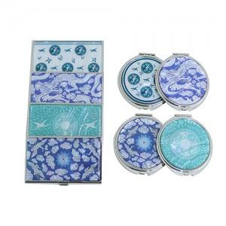

【상세/제작정보】 | "레이저인쇄 100개이상 무료 / 100개미만 50,000원 (VAT별도) 품목당 25,000원(VAT별도) (손거울 25,000원 명함케이스 25,000원) 카톤 당 50개 / 배송비 6,000원(VAT별도)"

【인쇄/포장옵션】 | 레이저, 개별인쇄 / 포장지포장

【공급단가】 | 수량 | 100~ | 300~ | 500~ | 1,000~ | 3,000~
*VAT별도 | 단가 | 13,750원 | 13,530원 | 13,200원 | 12,870원 | 12,650원

【상품 URL】 | http://www.easy1.co.kr/src/goods_detail.php?gdno=30464

